Planilha2
Fator | Resistência | y-ym | 9.8 | ANOVA
15 | 7 | -2.8 |  | Considere um processo, produto ou serviço no qual queremos avaliar o impacto do fator A , tal que A tenha k níveis, sendo que esses níveis são fixos. Suponha que uma amostra de N unidades experimentais é selecionada completamente aleatória de uma população de unidades experimentais. A unidade experimental é a unidade básica para o qual os tratamentos são aplicados, para mais detalhes sobre unidades experimentais ver módulo de DOE, conforme tabela 1.
15 | 7 | -2.8
15 | 15 | 5.2
15 | 11 | 1.2
15 | 9 | -0.8
20 | 12 | -3.4 | 15.4
20 | 17 | 1.6
20 | 12 | -3.4 |  | https://youtu.be/a_K-ftBNwlE
20 | 18 | 2.6
20 | 18 | 2.6
25 | 14 | -3.6 | 17.6
25 | 18 | 0.4
25 | 18 | 0.4
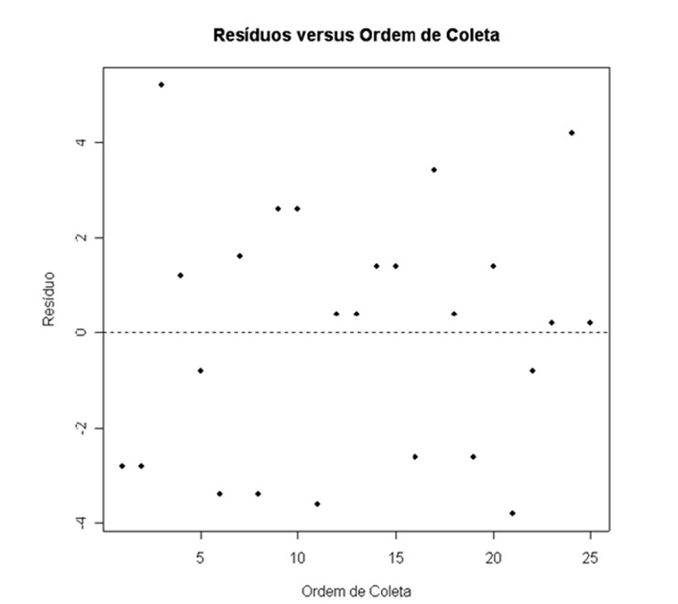
25 | 19 | 1.4
25 | 19 | 1.4
30 | 19 | -2.6 | 21.6
30 | 25 | 3.4
30 | 22 | 0.4
30 | 19 | -2.6
30 | 23 | 1.4
35 | 7 | -3.8 | 10.8
35 | 10 | -0.8
35 | 11 | 0.2
35 | 15 | 4.2
35 | 11 | 0.2
 | média= 15,04

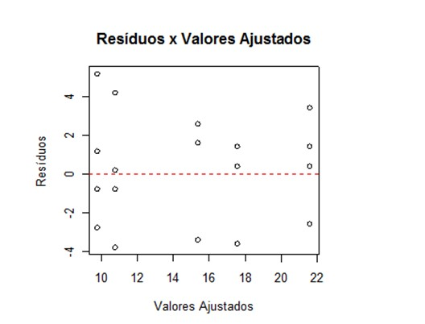

 |  |  |  |  | 